상품제안서
클라우드 숨 친환경 녹색인증텀블러 인증서보유 500ml | 상품코드: S47820

 |  |  |  |  |  |  | 02-713-8555 | www.synergygift.co.kr
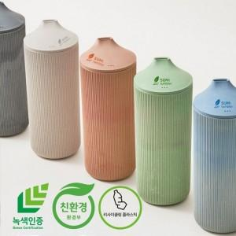

【상세/제작정보】 | <p><span style="font-size: 14pt;">★ 주문제작건 입니다&nbsp;</span></p><p><span style="font-size: 14pt;">★ 기본수량 1칼라당 500개</span></p><p><span style="font-size: 14pt;">★ 제작기간 : 25~30일 (별도문의)</span>​&nbsp;</p>

【인쇄/포장옵션】 | 실크, 레이저 / 포장불가능

【공급단가】 | 수량 | 500~ | 1,000~ | 3,000~ | 5,000~ | 10,000~
*VAT별도 | 단가 | 10,800원 | 10,400원 | 10,000원 | 9,880원 | 9,600원

【상품 URL】 | https://www.synergygift.co.kr:443/src/goods_detail.php?gdno=47820

